RAR Serverlist
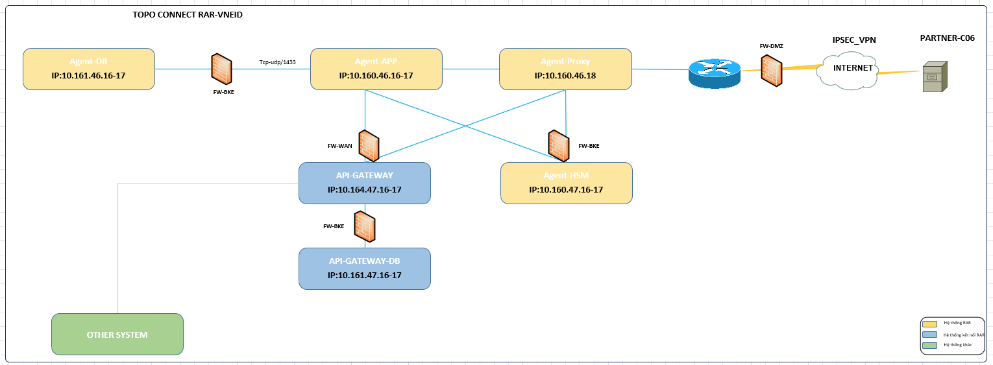
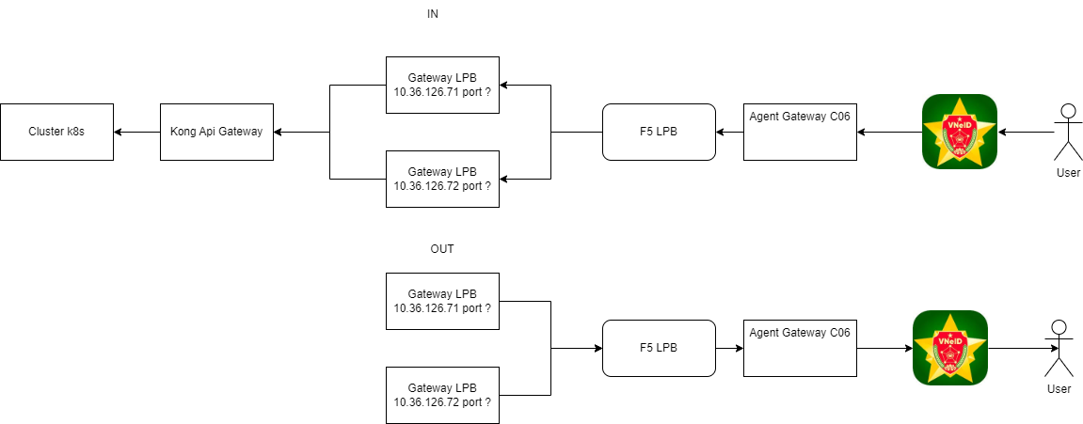
RAR - C06 SERVERLIST

STT | Server | Prod subnet | Prod subnet GW | IP Public | VLAN ID | VPN Client -site | User
1 | Agent GW 1 | /24 | 10.160.46.1 | 10.160.46.16 | 1846
2 | Agent GW 2 |  |  | 10.160.46.17 | 1846
3 | Agent DB |  | 10.161.46.1 | 10.161.46.16 | 2146
4 | Agent Proxy |  | 10.160.46.1 | 10.160.46.18 | 1846
5 | ESXI #1 |  | 10.160.242.1 | 10.160.244.16 |  |  | root
6 | ILO #1 |  | 10.36.202.1 | 10.36.202.219 |  |  | Administrator
7 | ESXI #2 |  | 10.160.242.1 | 10.160.244.17 |  |  | root
8 | ILO #2 |  | 10.36.202.1 | 10.36.202.220 |  |  | Administrator
9 | HSM |  | 10.160.47.1 | 10.160.47.17 |  |  | admin

